质量控制阶段描述
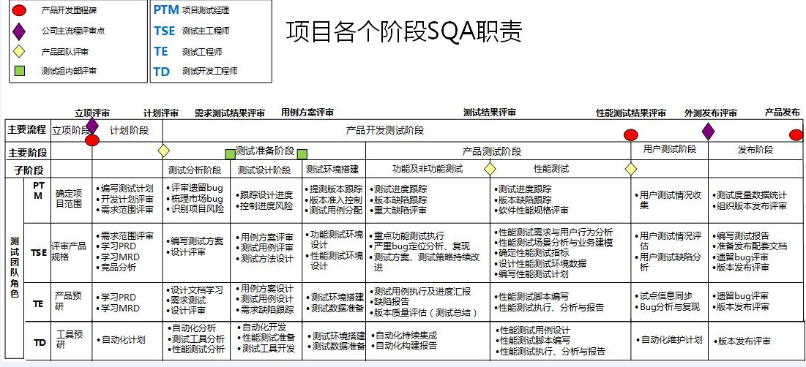
质量控制部工作全景图

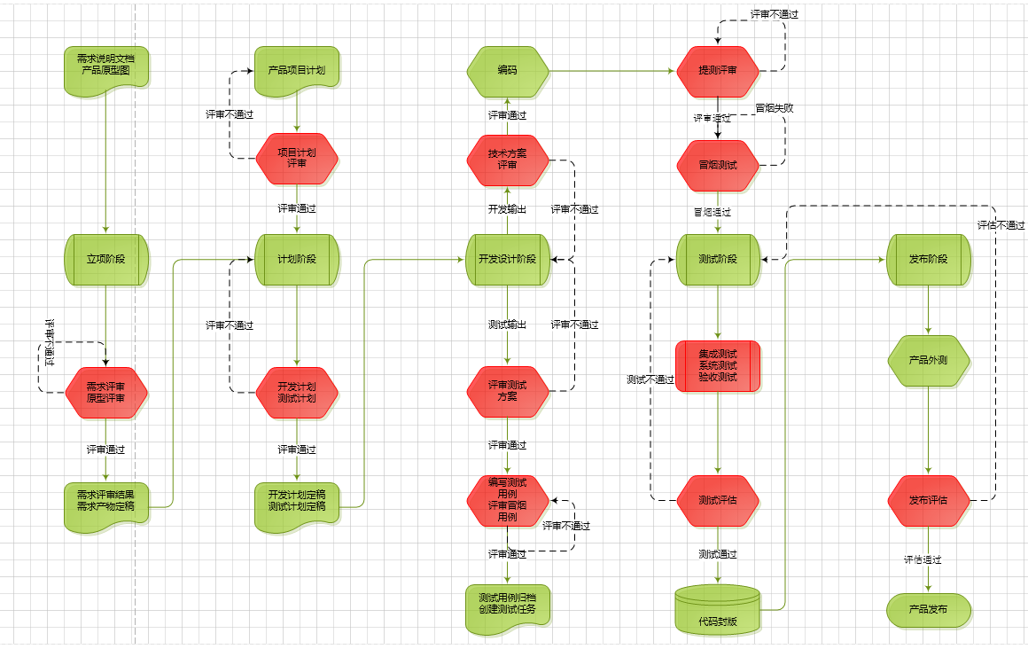

项目各个阶段SQA职责

